KeyColumnsToMatch
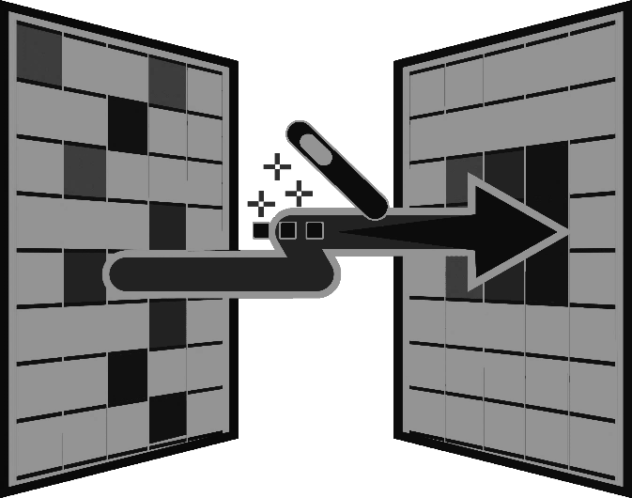
B
FALSE
Delimiter
0
Columns Key
100
Columns to Merge
2
A
FALSE
Delimiter
0
Columns Key
100
Columns to Merge
3
Inner
Left Outer
Right Outer
Full Outer
Left Anti
Right Anti

FieldName | KeyColumn | FieldName | KeyColumn

